Sheet1
1 前提
 | Android、IOS各对应一个机型一个分辨率，适当考虑其他机型分辨率适配情况 |  |  | 测试机型，480 * 800，安卓4.0版本。最终需要在安卓4.0及以上和IOS6及以上正常显示、操作
 | 各画面要求已经定义明确 |  |  | 可以提供画面DEMO，该DEMO可以表现正常流程和页面跳转关系。但部分细节部分可能在开发中修改
 | 具体实现方式由开发决定 |  |  | 开发方需告知所使用的框架和实现方式，可以低成本增、减业务字段
 | 开发方只负责画面展现功能，不满足对于DB等特定细节的要求
 | 主流机器上支持10TPS（双核4G内存，1000以下用户，10并发用户） |  |  | 双核2.7G，4G内存，5000以下注册用户，50请求/秒
 | 规模按普通复杂度画面40个定，Tab页按单独画面计数

2 主要费用构成
 | 支付接口 | 沟通编写调试上线维护 | 10000 | 支付接口 | 沟通编写调试上线维护 | 10000
 | 主题程序开发 | Android版主体程序开发 | 33000 | 主题程序开发 | Android版主体程序开发 | 33000
 | 主题程序维护 | 后期维护 | 7000 | 主题程序维护 | 后期维护 | 7000
 | IOS版及上线 | IOS打包调试测试上线维护 | 5000 | IOS版及上线 | IOS打包调试测试上线维护 | 5000
 | 全部测试 |  | 5000 | 全部测试 |  | 5000
 | 60000 |  |  | 40000

3 关于适配机型
 | 可制定Android的一个特定机型作为主机型，实现主要参照此机型 |  |  | 见“1 前提”第一条
 | 可指定IO6或IO7的一个特定机型作为主机型
 | 由于框架本身适配各种两种操作系统的主要版本的主要分辨率，理论上应该所有相关机型都能使用。但不做承诺
 | 如果甲方在开发持续过程中发现适配问题，如果在不大规模调整的情况下能够对应的，开发方给予配合

4 关于支付接口
 | 支付部分开发需要在甲方确定接口、与支付方式提供方沟通具体式样，并实际实施ST测试。
 | 主体程序不包括支付接口部分

5 主题程序开发
 | 主题程序开发包括An版本的APP的开发、后台程序开发、DB开发
 | 服务器的上线后使用环境需要明确，如有特定需求，需要提供与上线环境基本一致的环境作为开发测试环境 |  |  |  |  | 生产环境：Linux，MySQL5.5，JDK1.7，如开发方有额外要求需提前提出

6 环境
 | 以上内容基本仅限代码开发、开发的代码维护，不包括任何环境相关内容

7 验收
 | 功能设计上的问题会在开发过程中及时提供预览版供验证，最后验收测试阶段主要测试Bug

8 周期
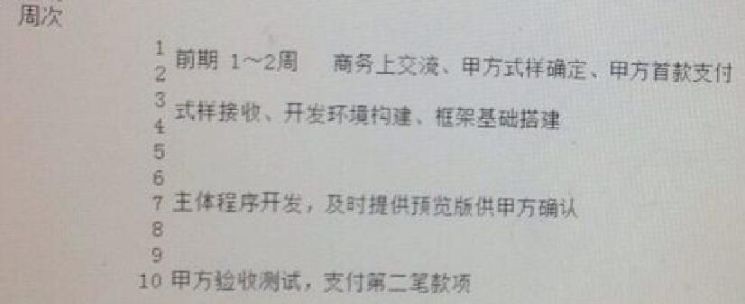

9 费用支付
 | 361制 预付3，验收6，半年维护后1 |  | 预付1W，软件交付1w，验收1w，半年维护1w

10 其他
 | 上述内容比较简单，未尽内容协商
 | 画面功能数目变更能由乙方认定，对应的，甲方可在按上述预定周期的时间比例支付相应费用后，随时终止项目

 | 第1周前 | 式样接收、开发环境构建
 | 第1周后 | 框架基础搭建
 | 第2周前
 | 第2周后 | 客户端显示框架；登录、登出；权限控制；用户注册；买手注册
 | 第3周前 | 首页；首页订单查询；订单一览（已完成）；订单一览（已完成）查询；订单详细（已完成）
 | 第3周后 | 清单一览；新建订单-类型选择；新建订单-内容填写（类型相关字段）
 | 第4周前 | 已发布的订单一览；我的预购订单一览；已完成订单一览；我的代购订单一览；代购已完成订单一览
 | 第4周后 | 订单详细-发布中；订单详细-代购中
 | 第5周前 | 订单详细-支付转运费；订单详细-收货中；订单详细-完成
 | 第5周后 | 私信；我的；设置
 | 第6周前 | 修改密码；我的账本；关于
 | 第6周后 | 清关单
 | 第7周前
 | 第7周后

 | 买家注册
 | 买手注册
 | 登陆

 | 首页
 | 订单检索条件
 | 订单一览
 | 订单详细-我也想买

 | 清单一览

 | 订单一览
 | 已发布的订单
 | 我的预购订单
 | 发布订单
 | 发布时显示的买家、买手权利、义务
 | 已完成的订单
 | 我的代购订单
 | 清关单
 | 代购已完成的订单
 | 创建订单-类型选择
 | 创建订单-详细
 | 修改订单-详细
 | 订单详细-买家-选择买手
 | 订单详细-买家-代购中-等待买手开始购买
 | 订单详细-买家-代购中-等待买手购买结束
 | 订单详细-买家-代购中-查看买手上传的图片
 | 订单详细-买家-平台转运
 | 订单详细-买家-收货中
 | 订单详细-买手-提交意向
 | 订单详细-买手-提交意向-确认
 | 订单详细-买手-竞标失败
 | 订单详细-买手-开始购买
 | 订单详细-买手-购买结束
 | 订单详细-买手-平台转运
 | 订单详细-买手-收货中-发货
 | 订单详细-买手-收货中-等待买家确认收货
 | 订单详细-完成
 | 私信

 | 我的
 | 设置
 | 我的账本
 | 账单明细
 | 提现
 | 今日汇率
 | 关于
 | 关于我们
 | 服务条款
 | 买家、买手权利、义务

 | 支付页面

 | 订单详细依据不同类型显示不同字段
 | 权限控制
 | 本地图片导入
 | 拍照
 | 定位

Sheet2
